상품제안서
스프링 모니카 다이어리 18절/25절/32절 | 상품코드: S29183

 |  |  |  |  |  |  | 02-713-8555 | www.synergygift.co.kr
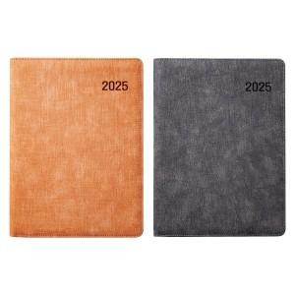

【상세/제작정보】 | <p><span style="font-size: 14pt;">* 배송비 박스당 5,000원 부가세별도 발생합니다.</span></p><p><span style="font-size: 14pt;">&nbsp;(18절-30개 / 25절-34개 / 32절-40개)</span>​&nbsp;</p>

【인쇄/포장옵션】 | 불박, 금박, 은박 / 포장불가능

【공급단가】 | 수량 | 100~ | 200~ | 500~ | 1,000~ | 3,000~
*VAT별도 | 32절 노트식 | 7,540원 | 7,420원 | 7,250원 | 6,960원 | 6,670원
 | 25절 노트식 | 8,320원 | 8,190원 | 8,000원 | 7,680원 | 7,360원
 | 18절 노트식 | 9,230원 | 9,080원 | 8,870원 | 8,520원 | 8,160원

【상품 URL】 | https://www.synergygift.co.kr:443/src/goods_detail.php?gdno=29183

